Zadanie_1
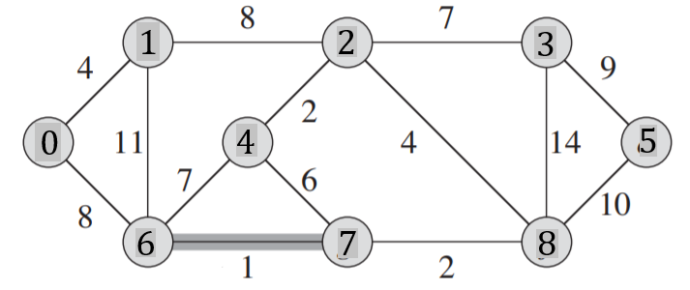
 |  |  |  |  |  |  |  |  |  |  | Q |  |  |  |  |  | T |  |  | Z
 |  |  |  |  |  |  |  |  |  |  | u | v | w | u | v | w | u | v | w
 |  |  |  |  |  |  |  |  |  |  | 0 | 1 | 4 |  |  |  | 6 | 7 | 1
 |  |  |  |  |  |  |  |  |  |  | 0 | 6 | 8 |  |  |  | 2 | 4 | 2
 |  |  |  |  |  |  |  |  |  |  | 1 | 2 | 8 |  |  |  | 7 | 8 | 2
 |  |  |  |  |  |  |  |  |  |  | 1 | 6 | 11 |  |  |  | 0 | 1 | 4
 |  |  |  |  |  |  |  |  |  |  | 2 | 4 | 2 |  |  |  | 2 | 8 | 4
 |  |  |  |  |  |  |  |  |  |  | 2 | 3 | 7 |  |  |  | 2 | 3 | 7
Macierz sąsiedztwa |  |  |  |  |  |  |  |  |  |  | 2 | 8 | 4 |  |  |  | 0 | 6 | 8
 | 0 | 1 | 2 | 3 | 4 | 5 | 6 | 7 | 8 | 9 | 3 | 5 | 9 |  |  |  | 3 | 5 | 9
0 |  | 4 |  |  |  |  | 8 |  |  |  | 3 | 8 | 14 |  |  |  |  |  | 37
1 | 4 |  | 8 |  |  |  | 11 |  |  |  | 4 | 6 | 7
2 |  | 8 |  | 7 | 2 |  |  |  | 4 |  | 4 | 7 | 6
3 |  |  | 7 |  |  | 9 |  |  | 14 |  | 5 | 8 | 10
4 |  |  | 2 |  |  |  | 7 | 6 |  |  | 6 | 7 | 1
5 |  |  |  | 9 |  |  |  |  | 10 |  | 7 | 8 | 2
6 | 8 | 11 |  |  | 7 |  |  | 1
7 |  |  |  |  | 6 |  | 1 |  | 2
8 |  |  | 4 | 14 |  | 10 |  | 2
9

Zadanie_2
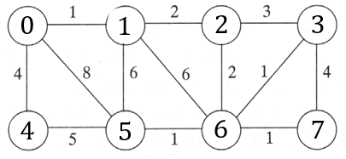
 |  |  |  |  |  |  |  |  | u | v | w | u | v | w |  | u | v | w | Z
 |  |  |  |  |  |  |  |  | 0 | 1 | 1 |  |  |  | T | 0 | 1 | 1
 |  |  |  |  |  |  |  |  | 0 | 4 | 4 |  |  |  |  | 3 | 6 | 1
 |  |  |  |  |  |  |  |  | 0 | 5 | 8 |  |  |  |  | 5 | 6 | 1
 |  |  |  |  |  |  |  |  | 1 | 2 | 2 |  |  |  |  | 6 | 7 | 1
 |  |  |  |  |  |  |  |  | 1 | 5 | 6 |  |  |  |  | 1 | 2 | 2
 |  |  |  |  |  |  |  |  | 1 | 6 | 6 |  |  |  |  | 2 | 6 | 2
 |  |  |  |  |  |  |  |  | 2 | 6 | 2 |  |  |  |  | 0 | 4 | 4
Macierz sąsiedztwa |  |  |  |  |  |  |  |  | 2 | 3 | 3 |  |  |  |  |  |  | 12
 | 0 | 1 | 2 | 3 | 4 | 5 | 6 | 7 | 3 | 6 | 1
0 |  | 1 |  |  | 4 | 8 |  |  | 3 | 7 | 4
1 | 1 |  | 2 |  |  | 6 | 6 |  | 4 | 5 | 5
2 |  | 2 |  | 3 |  |  | 2 |  | 5 | 6 | 1
3 |  |  | 3 |  |  |  | 1 | 4 | 6 | 7 | 1
4 | 4 |  |  |  |  | 5
5 | 8 | 6 |  |  | 5 |  | 1
6 |  | 6 | 2 | 1 |  | 1 |  | 1
7 |  |  |  | 4 |  |  | 1

Zadanie_3
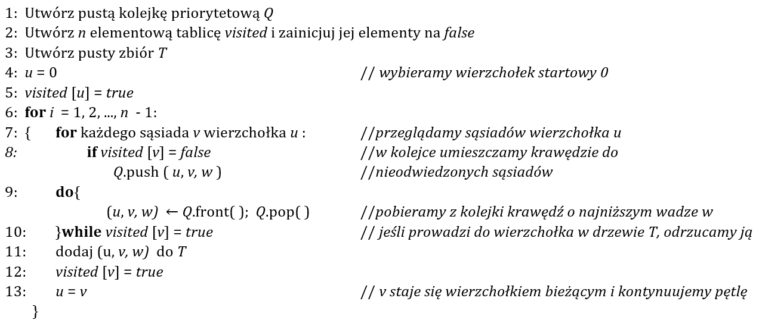
Q |  |  | T |  |  | i | u |  | 0 | 1 | 2 | 3 | 4 | 5 | 6 | 7 | 8
u | v | w | u | v | w | 1 | 0 | visited | true | false | false | false | false | false | false | false | false
0 | 1 | 4 | 0 | 1 | 4
0 | 4 | 8 | 1 | 2 | 8 |  |  |  | 0 | 1 | 2 | 3 | 4 | 5 | 6 | 7 | 8
1 | 2 | 8 | 2 | 5 | 2 | 2 | 1 | visited | true | True | false | false | false | false | false | false | false
1 | 4 | 11 | 2 | 7 | 4
2 | 3 | 7 | 7 | 6 | 2 |  |  |  | 0 | 1 | 2 | 3 | 4 | 5 | 6 | 7 | 8
2 | 5 | 2 | 6 | 4 | 1 | 3 | 2 | visited | true | True | True | false | false | false | false | false | false
2 | 7 | 4 | 2 | 3 | 7
3 | 7 | 14 | 3 | 8 | 9 |  |  |  | 0 | 1 | 2 | 3 | 4 | 5 | 6 | 7 | 8
3 | 8 | 9 |  |  | 37 | 4 | 5 | visited | true | True | True | false | false | True | false | false | false
4 | 5 | 7
4 | 6 | 1 |  |  |  |  |  |  | 0 | 1 | 2 | 3 | 4 | 5 | 6 | 7 | 8
5 | 6 | 6 |  |  |  | 5 | 7 | visited | true | True | True | false | false | True | false | True | false
6 | 7 | 2
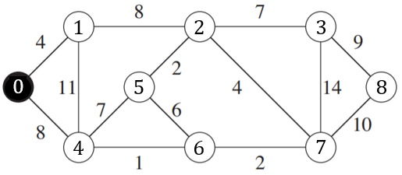
7 | 8 | 10 |  |  |  |  |  |  | 0 | 1 | 2 | 3 | 4 | 5 | 6 | 7 | 8
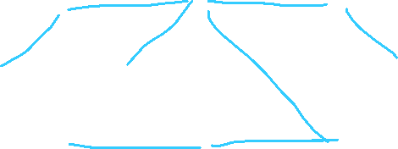
 |  |  |  |  |  | 6 | 6 | visited | true | True | True | false | false | True | True | True | false

 |  |  |  |  |  |  |  |  | 0 | 1 | 2 | 3 | 4 | 5 | 6 | 7 | 8
 |  |  |  |  |  | 7 | 4 | visited | true | True | True | false | True | True | True | True | false

 |  |  |  |  |  |  |  |  | 0 | 1 | 2 | 3 | 4 | 5 | 6 | 7 | 8
 |  |  |  |  |  | 8 | 3 | visited | true | True | True | True | True | True | True | True | false

 |  |  |  |  |  | s

zadanie_4_a
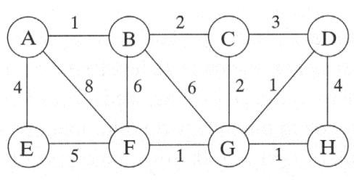
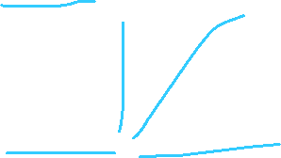
Q |  |  | T |  |  | i | u |  | A | B | C | D | E | F | G | H
u | v | w | u | v | w | 1 | B | visited | true | false | false | false | false | false | false | false
A | B | 1 | A | B | 1 |  |  |  | true | true | false | false | false | false | false | false
D | G | 1 | D | G | 1 |  |  |  | true | true | true | false | false | false | false | false
F | G | 1 | F | G | 1 | 2 | G |  | true | true | true | false | false | false | true | false
G | H | 1 | G | H | 1 |  |  |  | true | true | true | true | false | false | true | false
B | C | 2 | B | C | 2 |  |  |  | true | true | true | true | false | true | true | false
C | G | 2 | C | G | 2 | 3 |  |  | true | true | true | true | false | true | true | true
C | D | 3 | A | E | 4 |  |  |  | true | true | true | true | true | true | true | true
A | E | 4 |  |  | 12
D | H | 4 |  |  |  | 4
E | F | 5
B | F | 6
B | G | 6 |  |  |  | 5
A | F | 8

 |  |  |  |  |  | 6

 |  |  |  |  |  | 7

 |  |  |  |  |  | 8

zadanie_4_b

Q |  |  | Q |  |  | T
u | v | w | u | v | w | u | v | w
A | B | 1 |  |  |  | A | B | 1
A | E | 4 |  |  |  | D | G | 1
A | F | 8 |  |  |  | F | G | 1
B | C | 2 |  |  |  | G | H | 1
B | G | 6 |  |  |  | B | C | 2
B | F | 6 |  |  |  | C | G | 2
C | D | 3 |  |  |  | A | E | 4
C | G | 2 |  |  |  |  |  | 12
D | G | 1
D | H | 4 | E | F | 5
E | F | 5 | B | G | 6
F | G | 1 | B | F | 6
G | H | 1 | A | F | 8

